①業務可視化シート【要入力】
補足・注意事項
業務工程・業務内容は「【参考】JOBレベル」シートの「業務内容例（詳細）」も参考にしつつ、できるだけ一般的な用語で記載ください。
IT・技術関連に関わらず、すべての業務を洗い出してください。
評価期間内に就業先が変わった場合は企業ごとにシートを分けて作成ください。
業務内容の追加・変更があった場合は「頻度/期間」の欄に対応開始・終了時期を記載ください（月単位）
DIGITAL CAREER SEED 業務可視化シート
 |  | 社員番号(6桁) | 氏名 | 現JOBレベル | 担当キャリアコーチ | 配属先在籍期間
 |  | 119678 | 岩瀬俊汰 | LT1 | 宮下宏樹 | 2023/12/25～
 |  | 配属先企業名 |  | 配属先部署名
 |  | スズキ株式会社 |  | 四輪電子システム開発課
 |  | 所属部署の役割（企業の中で所属部門が担っている役割・業務）
 |  | 業務改善、開発業務のフォロー
 |  | 担当業務・役割（就業条件明示書の情報を参考に、部署内でのご自身の役割などの情報を追加して記載）
 |  | 業務効率化、工数削減、開発プロセス文書の作成、期限管理、フォロー

 |  | 業務内容 | 業務内容の詳細 | 頻度/対応期間 | 業務遂行レベル（大項目） | 業務遂行レベル（小項目）※大項目を先に選択 | 具体的な取り組み・成果（複数の工程・業務にわたるエピソードは重複でも可）
 | 1 | 品改週次報告の送付 | 開発状況を管理する為に進捗を担当者に確認し、Excelで他部署に送付する。 | 1回/週 | 担当業務に関わる技術の実務経験を有し包括的指示のもとイレギュラー対応含め担当業務を自己完結して対応し顕在化する課題に対する改善提案・実行する | 担当業務に関わるチーム内の業務を把握し、顕在化する課題を整理し解決策の提案を行う | 他部門から送られてくるExcelファイルを自部門の担当者が見やすいように加工する。 担当者の記入を確認し、課長に承認を依頼する。期限内にその全てが完了するように管理してフォローする。
 | 2 | 機種開発日程の送付 | 開発状況を管理する為に進捗を担当者に確認し、取引先ごとに機種をまとめ、送付する。 | 1回/月 | 担当業務に関する技術や技法・ツールなどの実務的知識を持ち上位者からの包括的指示のもと担当業務を主体的に遂行し顕在化する課題の改善提案を行う | 担当業務を一定の自己判断も交え主体的に遂行し、担当範囲での課題解決策を実行する | 機種の担当者用に取引先別（3社）でExcelファイルを作成する。それを展開した後で記入状況を管理し、遅れているようであればフォローを送る。課長承認まで得られれば取引先に送付する。
 | 3 | 日報ファイルの送付 | 日報のシートを作成する。自動化に伴い、宛先、本文のメンテナンスを行う。 | 1回/月 | 担当業務に関する技術や技法・ツールなどの実務的知識を持ち上位者からの包括的指示のもと担当業務を主体的に遂行し顕在化する課題の改善提案を行う | 担当業務を一定の自己判断も交え主体的に遂行し、担当範囲での課題解決策を実行する | 日報を使用するチームに毎月Excelを作成し送付する。特に期限などはないが、日報が書きやすいように工夫して作成する。
 | 4 | +-部品表の送付 | 使用している部品の数量を管理する為のシートを送付している。 | 1回/月 | 担当業務に関する技術や技法・ツールなどの実務的知識を持ち上位者からの包括的指示のもと担当業務を主体的に遂行し顕在化する課題の改善提案を行う | 担当業務を一定の自己判断も交え主体的に遂行し、担当範囲での課題解決策を実行する | 部品表から担当者を割り出し、部品表を送付する。適切に記入いただけているか随時確認し、記入が無ければフォローを行う。
 | 5 | 未出図リストの送付 | 期限内に提出出来ていない図面をリストアップし、担当者へ送付している | 1回/月 | 担当業務に関する技術や技法・ツールなどの実務的知識を持ち上位者からの包括的指示のもと担当業務を主体的に遂行し顕在化する課題の改善提案を行う | 担当業務を一定の自己判断も交え主体的に遂行し、担当範囲での課題解決策を実行する | 未出図リストから担当者を割り出し、未出図リストを送付する。適切に記入いただけているか随時確認し、記入が無ければフォローを行う。
 | 6 | 未然防止研修のアサイン | 研修が開催された時に課内の受講者をアサインし、展開する。 | 1回/月 | 担当業務に関する技術や技法・ツールなどの実務的知識を持ち上位者からの包括的指示のもと担当業務を主体的に遂行し顕在化する課題の改善提案を行う | 担当業務を一定の自己判断も交え主体的に遂行し、担当範囲での課題解決策を実行する | 研修内容から適した受講者を選出し、受講の相談を行う。受講者を管理し、適切に受講出来るように工夫している。
 | 7 | 期限メール管理アプリの開発 | 課内の期限付きの案件を一括で管理する為にアプリを開発。PowerAppsを扱える人がいない為、一人で開発している。 | 2024/3~ | 担当業務に関する技術や技法・ツールなどの実務的知識を持ち上位者からの包括的指示のもと担当業務を主体的に遂行し顕在化する課題の改善提案を行う | 上位者の指示に従い非定型業務を含め主体的に業務を遂行する | 要件定義、基本設計、詳細設計、実装、テスト、保守・運用のフローで開発。要件定義が私と上司の二人で行い、それ以降の基本設計からは私一人で開発している。現在は保守・運用のフェーズでユーザービリティをよくする為にユーザーから意見を集めている。
 | 8 | 機種開発日程一覧アプリの開発 | 機種開発日程を一括で管理する為にアプリを開発。PowerAppsを扱える人がいない為、一人で開発している。 | 2024/11~ | 担当業務に関する技術や技法・ツールなどの実務的知識を持ち上位者からの包括的指示のもと担当業務を主体的に遂行し顕在化する課題の改善提案を行う | 担当業務を一定の自己判断も交え主体的に遂行し、担当範囲での課題解決策を実行する | 要件定義、基本設計、詳細設計、実装、テスト、保守・運用のフローで開発。要件定義が私と上司の二人で行い、それ以降の基本設計からは私一人で開発している。現在は要件定義のフェーズで、どのような機能を実装するか、何がやりたいかなどを話している。
 | 9 | 設備備品管理アプリの開発 | 設備備品を一括で管理する為にアプリを開発。PowerAppsを扱える人がいない為、一人で開発している。 | 2024/12~ | 担当業務に関する技術や技法・ツールなどの実務的知識を持ち上位者からの包括的指示のもと担当業務を主体的に遂行し顕在化する課題の改善提案を行う | 担当業務を一定の自己判断も交え主体的に遂行し、担当範囲での課題解決策を実行する | 要件定義、基本設計、詳細設計、実装、テスト、保守・運用のフローで開発。要件定義が私と上司の二人で行い、それ以降の基本設計からは私一人で開発している。現在は実装のフェーズで、コーディングをしている。
 | 10 | イモビライザ無効化ECMの管理 | 車の制御を解除出来るイモビライザを流出させない為に管理する。 | 2024/11~ | 担当業務に関する技術や技法・ツールなどの実務的知識を持ち上位者からの包括的指示のもと担当業務を主体的に遂行し顕在化する課題の改善提案を行う | 上位者の包括的な指示のもと担当業務の的確な遂行に加え、プロセスを整理して課題を明確化して解決策を検討する | 管理する為に管理用のExcelファイルを作成。誰がどのイモビライザをしようしているかを一目で分かるように色付けする。期限が切れたら赤い背景になり、期限の位週間前になれば黄色になる。期限が迫れば各担当者にその旨をメールで伝え対応してもらう。
 | 11
 | 12
 | 13
 | 14
 | 15
 | 16
 | 17
 | 18
 | 19
 | 20
 | 21
 | 22
 | 23
 | 24
 | 25

②コンピテンシー入力シート【要入力】
コンピテンシー入力シート

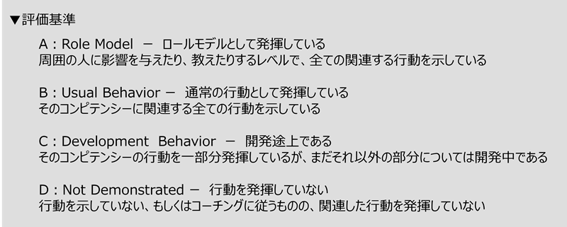
■現在のレベル
現在のJOBレベルを選択ください。
 | JOBレベル | 現在のJOBレベルに求められる特性・行動 | 役割・課題解決レベル
 | 1‐1 | 上位者等の指示・助言に基づき担当業務を主体的に遂行する。 自身の担当する作業について効率化を意識して取り組み、配属先のビジョン実現・生産性向上とアデコ（キャリアシード）のブランディング向上に寄与する。 | 自身の担当する業務の効率化

■求められる特性・行動
現在のレベルでの「求められる特性・行動」に対し、評価基準を参考に自己評価を選択ください。
また自己評価の根拠となる具体的な行動・成果を記載ください。
 | 自己評価 | 具体的な行動・成果
 | A | 指示があれば取り組むのはもちろんのこと指示が無くとも、自分で考え、率先して行動するようにしている。 また、一元管理されていなかった承認回覧をアプリで管理出来るようにし、伝達ミスや記入漏れのようなヒューマンエラーを無くすことに成功した。さらにチームが抱えている業務の中で、本当に必要なのかどうかを考え、提案し、工数の削減に貢献した。

■役割・課題解決レベル
現在のレベルでの「求められる役割・課題解決レベル」に対し、評価基準を参考に自己評価を選択ください。
また自己評価の根拠となる具体的な行動・成果を記載ください。
 | 自己評価 | 具体的な行動・成果
 | A | 自身の担当する自動化できそうな案件はpower automateやpower appsを用いてなるべく人間の手が加わらないように改善した。具体的には、以前はExcelで管理していて期限が迫ると手動でメールを送っていたが、power appsで管理を行い、期限が迫るとpower automateで自動的にメールを送るようにした。メールの本文も自動化できるようになるべく編集しなくても良いように工夫した。また、自身の業務だけではなく、他の業務で改善出来るポイントがあれば、共有し、課内全体での改善に貢献した。
 |  |  |  | 【参考】Core Value
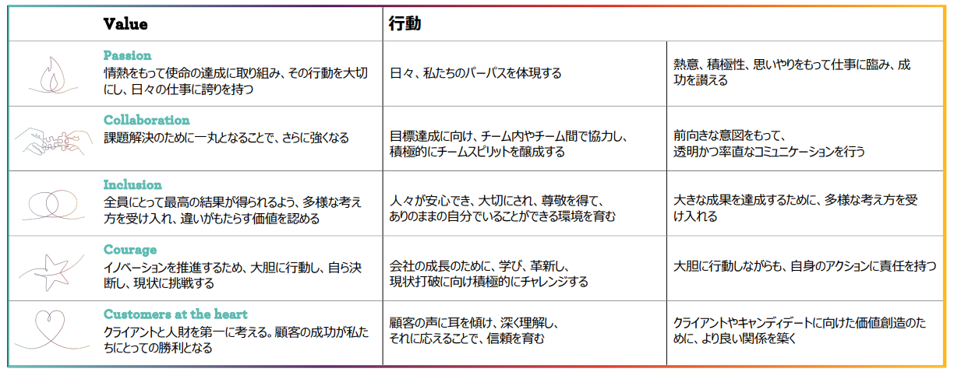
■キャリア開発実績
現在保有しているIT資格、および取得年月日を記載ください。
 | 現在保有する資格（IT関連） |  | 取得年月日
1 | PL-900 |  | Nov-23
2
3
4
5

資格取得に向け、学習中の資格、受験予定を記載ください。
 | 取得を目指している資格 |  | 受験予定時期
1 | 基本技術者情報 |  | 2025-11-01
2
3
4
5

資格とは別途、学習したこと及び学習を生かして取り組んだことがあれば記載ください。
 | 今期学習したこと | 取り組み（セミナー参加の場合は参加日・期間を記載） | 学習内容を生かしたこと
1 | 開発について | プログラミングスクールに半年間通う。（2024/3～9） アプリ開発の流れを体系的に学ぶ。 | アプリ開発の全体的な流れ
2 | データベースについて | プログラミングスクールに半年間通う。（2024/3～9） データベースの考えを学ぶ。さらに書籍「達人に学ぶDB設計徹底指南書」で知識を深める | アプリ開発のデータベース設計
3 | power appsについて | 自作アプリの作成や、分からないことがあれば随時調べる。 ChatGPTなども活用し、ユーザービリティに富んだアプリ開発を目指す。 | powerappsを用いたアプリ開発
4 | コーディングについて | プログラミングスクールに半年間通う。（2024/3～9） データベースの考えを学ぶ。さらに書籍「リーダブルコード」で知識を深める。
5

【対象者のみ】業務可視化シート (2社目)
補足・注意事項
業務工程・業務内容は「JOBレベル」シートの「業務内容例（詳細）」も参考にしつつ、できるだけ一般的な用語で記載ください。
IT・技術関連に関わらず、すべての業務を洗い出してください。
評価期間内に就業先が変わった場合は企業ごとにシートを分けて作成ください。
業務内容の追加・変更があった場合は「頻度/期間」の欄に対応開始・終了時期を記載ください（月単位）
DIGITAL CAREER SEED 業務可視化シート
 |  | 社員番号 | 氏名 | 現JOBレベル | 担当キャリアコーチ | 配属先在籍期間
 |  | 119678 | 岩瀬俊汰 | LT1 | 宮下宏樹 | 202X/XX/XX
 |  | 配属先企業名 |  | 配属先部署名

 |  | 所属部署の役割（企業の中で所属部門が担っている役割・業務）

 |  | 担当業務・役割（就業条件明示書の情報を参考に、部署内でのご自身の役割などの情報を追加して記載）

 |  | 業務内容 | 業務内容の詳細 | 頻度/対応期間 | 業務遂行レベル（大項目） | 業務遂行レベル（小項目）※大項目を先に選択 | 具体的な取り組み・成果（複数の工程・業務にわたるエピソードは重複でも可）
 | 1
 | 2
 | 3
 | 4
 | 5
 | 6
 | 7
 | 8
 | 9
 | 10
 | 11
 | 12
 | 13
 | 14
 | 15
 | 16
 | 17
 | 18
 | 19
 | 20
 | 21
 | 22
 | 23
 | 24
 | 25

【対象者のみ】業務可視化シート (3社目)
補足・注意事項
業務工程・業務内容は「JOBレベル」シートの「業務内容例（詳細）」も参考にしつつ、できるだけ一般的な用語で記載ください。
IT・技術関連に関わらず、すべての業務を洗い出してください。
評価期間内に就業先が変わった場合は企業ごとにシートを分けて作成ください。
業務内容の追加・変更があった場合は「頻度/期間」の欄に対応開始・終了時期を記載ください（月単位）
DIGITAL CAREER SEED 業務可視化シート
 |  | 社員番号 | 氏名 | 現JOBレベル | 担当キャリアコーチ | 配属先在籍期間
 |  | 119678 | 岩瀬俊汰 | LT1 | 宮下宏樹 | 202X/XX/XX
 |  | 配属先企業名 |  | 配属先部署名

 |  | 所属部署の役割（企業の中で所属部門が担っている役割・業務）

 |  | 担当業務・役割（就業条件明示書の情報を参考に、部署内でのご自身の役割などの情報を追加して記載）

 |  | 業務内容 | 業務内容の詳細 | 頻度/対応期間 | 業務遂行レベル（大項目） | 業務遂行レベル（小項目）※大項目を先に選択 | 具体的な取り組み・成果（複数の工程・業務にわたるエピソードは重複でも可）
 | 1
 | 2
 | 3
 | 4
 | 5
 | 6
 | 7
 | 8
 | 9
 | 10
 | 11
 | 12
 | 13
 | 14
 | 15
 | 16
 | 17
 | 18
 | 19
 | 20
 | 21
 | 22
 | 23
 | 24
 | 25

【記入例】業務可視化シート
補足・注意事項
業務工程・業務内容は「JOBレベル」シートの「業務内容例（詳細）」も参考にしつつ、できるだけ一般的な用語で記載ください。
IT・技術関連に関わらず、すべての業務を洗い出してください。
評価期間内に就業先が変わった場合は、企業ごとにシートを分けて作成ください。
業務内容の追加・変更があった場合は「頻度/期間」の欄に対応開始・終了時期を記載ください（月単位）
DIGITAL CAREER SEED 業務可視化シート
 |  | 社員番号 | 氏名 | 現JOBレベル | 担当キャリアコーチ | 配属先在籍期間
 |  | 123456 | フルネーム | 1‐1 | キャリアコーチ氏名（未着任の場合は未着任と記載） | 2023/2/1～現在
 |  | 配属先企業名 |  | 配属先部署名
 |  | DIGITAL株式会社 |  | 情報システム部
 |  | 所属部署の役割（企業の中で所属部門が担っている役割・業務）
 |  | 情報システム部門として、社内のIT環境の課題解決をミッションとしている。 具体的にはシステム設計、導入、社内システムやIT機器の管理・ヘルプデスクなどのサポート、社内ITインフラ環境の運用保守を担う
 |  | 担当業務・役割（就業条件明示書の情報を参考に、部署内でのご自身の役割などの情報を追加して記載）
 |  | ヘルプデスク、テクニカルサポート業務、PCキッティング、IT機器の管理、社内システムの運用管理

 |  | 業務内容 | 業務内容の詳細 | 頻度/対応期間 | 業務遂行レベル（大項目） | 業務遂行レベル（小項目）※大項目を先に選択 | 具体的な取り組み・成果（複数の工程・業務にわたるエピソードは重複でも可）
 | 1 | ヘルプデスク | 社員が利用するIT機器・システムの問い合わせ対応 ServiceNowから上がったチケットの一次対応、エスカレーション | 5～10件/日 | 上位者などの指示・助言に基づき担当業務を主体的に遂行する | 業務遂行のための必要な知識をもち、周りのサポートを受けながら対応できる | トラブル時の切り分けに必要な情報の収集をほぼ独力で対応できるようになった。 また配属時と比較し対応できるチケット数を1日平均〇件程度→〇件に伸ばすことができた。
 | 2 | キッティング | 社員の入退社時手順書に従ってPCのセットアップ、登録業務を行う | 10～20件/月 | 上位者などの指示・助言に基づき担当業務を主体的に遂行する | 定型的な業務は十分理解し、一人称で的確に担当業務を遂行することができる | 業務開始1週間で作業内容を全て一人称で任せていただけるようになった。 また最新化されていない手順書やバラバラの手順書をまとめてアップデートすることで、作業にかかる時間を月2時間程度削減。後輩が入った際にも自信が作成した手順書を展開することとなった。
 | 3 | 業務改善PJへの参加 | ・会議設定、議事録作成 ・現場への課題ヒアリング依頼～回収 ・各種資料作成のサポート | 2023年10月～ | 上位者などの指示・助言に基づき担当業務を主体的に遂行する | 業務遂行のための必要な知識をもち、与えられた指示を的確に対応できる | 業務課題のヒアリングをスムーズに行うために、社内各部署の担当業務や業務フローを整理し、理解を深めた。これにより、部門の悩みがイメージができ、さらに深堀りすることで表面的な課題ではなく、様々な問題に関わる根本的な課題を洗い出すための細かな情報収集ができた。
 | 4 | 部内サポート業務 | ・電話対応 ・社内資料のアップデート、新規作成 ・会議日程の調整 | 2023年10月～ | 担当業務に関する技術や技法・ツールなどの実務的知識を持ち上位者からの包括的指示のもと担当業務を主体的に遂行し顕在化する課題の改善提案を行う | 上位者の包括的な指示のもと、的確に担当業務を遂行する | 会議日程の調整にあたり、日程調整ツールを活用して効率的に日程調整を行った
 | 5
 | 6
 | 7
 | 8
 | 9
 | 10
 | 11
 | 12
 | 13
 | 14
 | 15
 | 16
 | 17
 | 18
 | 19
 | 20
 | 21
 | 22
 | 23
 | 24
 | 25

